Estadísticas
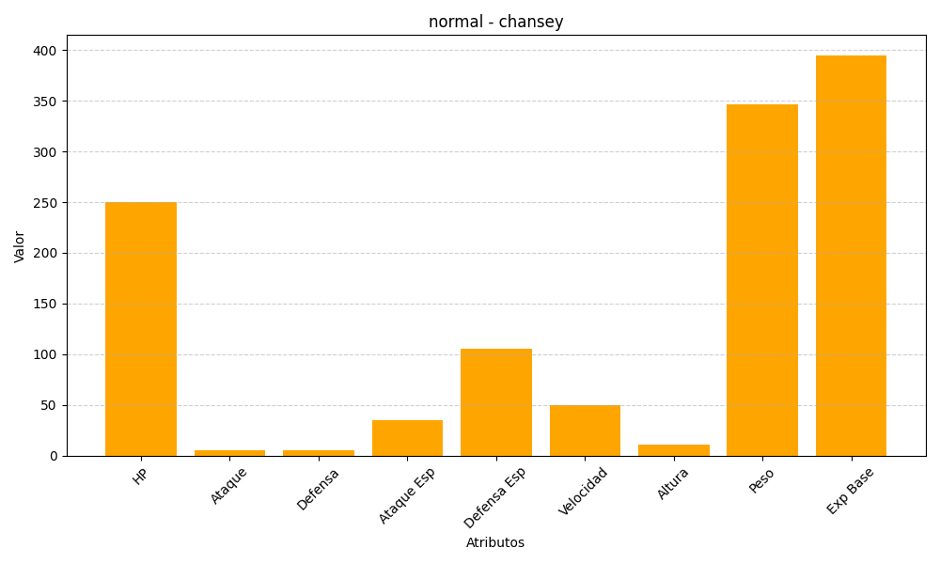
ID | Nombre | Tipo | HP | Ataque | Defensa | Ataque Especial | Defensa Especial | Velocidad | Altura | Peso | Experiencia Base
113 | chansey | normal | 250 | 5 | 5 | 35 | 105 | 50 | 11 | 346 | 395

